조건 문
#IF문
# weather = "맑음"
# if weather == "비":
# print("우산을 챙기세요") #우산을 챙기세요, weather가 "비"인 경우에
# elif weather == "미세먼지":
# print("마스크를 챙기세요") #마스크를 챙기세요, weather가 "미세먼지"인 경우에
# else:
# print("준비물 필요 없어요") #준비물 필요 없어요, weather가 "비" 혹은 "미세먼지"가 아닌 경우에

# weather = input("오늘 날씨 어때요? ") #오늘 날씨 어때요? print하면서 input을 기다린다.
# if weather == "비":
# print("우산을 챙기세요") #우산을 챙기세요, input이 "비"인 경우에
# elif weather == "미세먼지":
# print("마스크를 챙기세요") #마스크를 챙기세요, input이 "미세먼지"인 경우에
# else:
# print("준비물 필요 없어요") #준비물 필요 없어요, input이 "비" 혹은 "미세먼지"가 아닌 경우에

# weather = input("오늘 날씨 어때요? ") #오늘 날씨 어때요? print하면서 input을 기다린다.
# if weather == "비" or weather == "눈":
# print("우산을 챙기세요") #우산을 챙기세요, input이 "비" 혹은 "눈"인 경우에
# elif weather == "미세먼지":
# print("마스크를 챙기세요") #마스크를 챙기세요, input이 "미세먼지"인 경우에
# else:
# print("준비물 필요 없어요") #준비물 필요 없어요, input이 "비","눈" 혹은 "미세먼지"가 아닌 경우에

temp = int(input("기온은 어때요? "))
if 30 <= temp:
print("너무 더워요.나가지 마세요") #너무 더워요.나가지 마세요, temp가 30도 이상인 경우
elif 10 <= temp and temp <30:
print("괜찮은 날씨에요") #괜찮은 날씨에요, temp가 10도이상 30도 미만인 경우
elif 0 <= temp < 10:
print("외투를 챙기세요") #외투를 챙기세요, temp가 0도이상 10도 미만인 경우
else:
print("너무 추워요. 나가지 마세요") #너무 추워요. 나가지 마세요, temp가 0도 미만인 경우

#for 문 (반복문)
# print("대기번호 : 1")
# print("대기번호 : 2")
# print("대기번호 : 3")
# print("대기번호 : 4")

# for waiting_no in[0,1,2,3,4]:
# print("대기번호 : {0}".format(waiting_no)) #대기번호 : 0 , 0부터 4번까지 순차적으로 waiting_no에 숫자를 넣어서print한다.
# #대기번호 : 1
# #대기번호 : 2
# #대기번호 : 3
# #대기번호 : 4

# for waiting_no in range(5): #0부터 4까지 번호를 생성해서 waiting_no에 넣는다.
# print("대기번호 : {0}".format(waiting_no))

# for waiting_no in range(1,6): #1부터 5까지 번호를 생성해서 waiting_no에 넣는다.
# print("대기번호 : {0}".format(waiting_no)) #대기번호 : 1부터 5까지 print한다.

starbucks = ["아이언맨","토르","아이엠 그루트"]
for customer in starbucks:
print("{0}, 커피가 준비되었습니다.".format(customer)) #아이언맨, 커피가 준비되었습니다. #토르, 커피가 준비되었습니다. 아이엠 그루트, 커피가 준비되었습니다.

아이언맨, 커피가 준비되었습니다.
토르, 커피가 준비되었습니다.
아이엠 그루트, 커피가 준비되었습니다.

#반복문 while(조건을 만족 할때까지 수행)
예제1
customer = "토르"
index =5
while index >= 1:
print("{0},커피가 준비되었습니다. {1}번 남았어요".format(customer,index))
index -= 1 #인덱스를 하나씩 줄인다.
if index == 0:
print("커피는 폐기 처분되었습니다.")

결과
토르,커피가 준비되었습니다. 5번 남았어요
토르,커피가 준비되었습니다. 4번 남았어요
토르,커피가 준비되었습니다. 3번 남았어요
토르,커피가 준비되었습니다. 2번 남았어요
토르,커피가 준비되었습니다. 1번 남았어요
커피는 폐기 처분되었습니다.

예제2
customer = "아이언맨"
index = 1
while True:
print("{0},커피가 준비되었습니다. 호출 {1}회".format(customer,index))
index += 1

결과

아이언맨,커피가 준비되었습니다. 호출 34053회
아이언맨,커피가 준비되었습니다. 호출 34054회
아이언맨,커피가 준비되었습니다. 호출 34055회
아이언맨,커피가 준비되었습니다. 호출 34056회
아이언맨,커피가 준비되었습니다. 호출 34057회
아이언맨,커피가 준비되었습니다. 호출 34058회
아이언맨,커피가 준비되었습니다. 호출 34059회

예제3
customer = "토르"
person = "Unknown"

while person != customer : #person이 customer와 동일하지않으면 while문을 반복
print("{0},커피가 준비 되었습니다.".format(customer))
person = input("이름이 어떻게 되세요? ") #person을 입력
결과
토르,커피가 준비 되었습니다.
이름이 어떻게 되세요? 아이언맨
토르,커피가 준비 되었습니다.
이름이 어떻게 되세요? 아나
토르,커피가 준비 되었습니다.
이름이 어떻게 되세요? 토르

#continue와 break
예제1
absent = [2,5]
for student in range(1,11): #1,2,3,4,5,6,7,8,9,10의 번호를 생성
if student in absent: #absent가 student에 안에 있다면 loop반복을 진행함
continue
print("{0}, 책을 읽어봐".format(student)) #2번과 5번은 absent에 있음으로 continue를 진행하지 않고 다음 반복으로 넘어감

결과
1, 책을 읽어봐
3, 책을 읽어봐
4, 책을 읽어봐
6, 책을 읽어봐
7, 책을 읽어봐
8, 책을 읽어봐
9, 책을 읽어봐
10, 책을 읽어봐

예제2
absent = [2,5]
no_book = [7]
for student in range(1,11): #1,2,3,4,5,6,7,8,9,10의 번호를 생성
if student in absent: #absent가 student에 안에 있다면 loop반복을 진행함
continue
elif student in no_book:
print("오늘 수업은 여기까지.{0}은 교무실로 따라와".format(student))
break # no_book을 만족한다면 여기서 강제 종료
print("{0}, 책을 읽어봐".format(student)) #2번과 5번은 absent에 있음으로 continue를 진행하지 않고 다음 반복으로 넘어감

결과
1, 책을 읽어봐
3, 책을 읽어봐
4, 책을 읽어봐
6, 책을 읽어봐
오늘 수업은 여기까지.7은 교무실로 따라와

#한 줄 for
#예제 1
# #출석 번호가 1 2 3 4, 앞에100을 붙이기로 함 >> 101,102,103,104
# students = [1,2,3,4,5]
# print(students) #[1, 2, 3, 4, 5]
# students = [i+100 for i in students]
# print(students) #[101, 102, 103, 104, 105]

#예제 2
#학생 이름을 길이로 변환 (문자를 길이로 변환)
# students = ["Iron man","Thor","I am groot"]
# students = [len(i) for i in students]
# print(students) #[8, 4, 10]

#예제 3
#학생이름을 대문자로 변환
# students = ["Iron man","Thor","I am groot"]
# students = [i.upper() for i in students]
# print(students) #['IRON MAN', 'THOR', 'I AM GROOT']

#Quiz 5
# 당신은 Cocoa 서비스를 이용하는 택시 기사님입니다.
# 50명의 승객과 매칭 기회가 있을 때, 총 탑승 승객 수를 구하는 프로그램을 작성하시오.

# 조건1 : 승객별 운행 소요 시간은 5분 ~ 50분 사이의 난수로 정해집니다.
# 조건2 : 당신은 소요시간 5분 ~ 15분 사이의 승객만 매칭해야 합니다.

# (출력문 예제)
# [O] 1번째 손님 (소요시간 : 15분)
# [ ] 2번째 손님 (소요시간 : 50분)
# [O] 3번째 손님 (소요시간 : 5분)
# ...
# [ ] 50번재 손님 (소요시간 : 16분)

# 총 탑승 승객 :2분

from random import *
cnt = 0 #총 탑승 승객수
for i in range(1,51): # 1~50 이라는 수(승객 수)
time = randrange(5,51) # 5분 ~ 50분 소요시간(조건1)
if 5 <= time <= 15: # 5분 ~ 15분 이내의 손님 매칭 성공(조건2), 탑승 승객 증가 처리
print("[O] {0}번째 손님 (소요시간 : {1}분)".format(i, time))
cnt += 1
else: # 매칭 실패한 경우기 이기 때문에 cnt를 증가하지 않음
print("[ ] {0}번째 손님 (소요시간 : {1}분)".format(i, time))

print("총 탑승 승객 : {0}분".format(cnt))

결과
[ ] 40번째 손님 (소요시간 : 38분)
[ ] 41번째 손님 (소요시간 : 33분)
[ ] 42번째 손님 (소요시간 : 23분)
[ ] 43번째 손님 (소요시간 : 33분)
[ ] 44번째 손님 (소요시간 : 34분)
[O] 45번째 손님 (소요시간 : 5분)
[ ] 46번째 손님 (소요시간 : 37분)
[ ] 47번째 손님 (소요시간 : 36분)
[ ] 48번째 손님 (소요시간 : 28분)
[ ] 49번째 손님 (소요시간 : 28분)
[ ] 50번째 손님 (소요시간 : 29분)
총 탑승 승객 : 14분
PS C:\Users\SungSoo K

#함수

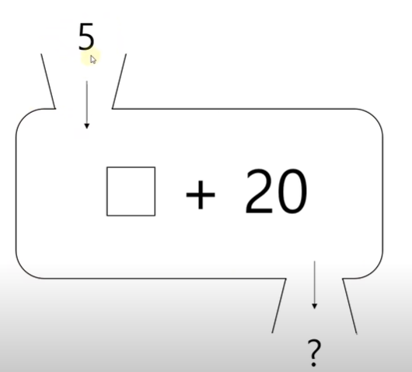

#함수
# # def open_account(): #함수를 정의할때는 def로 정의함
# # print("새로운 계좌가 생성되었습니다.") #함수는 호출을 하기 전까지는 정의만 할 뿐이지 실행되지 않음
# # open_account() #새로운 계좌가 생성되었습니다., 함수를 호줄

# #전달값과 반환값
# #입금
# def open_account(): #함수를 정의할때는 def로 정의함
# print("새로운 계좌가 생성되었습니다.") #함수는 호출을 하기 전까지는 정의만 할 뿐이지 실행되지 않음

# def deposit(balance, money): #입금의 함수에는 잔액과 현재 입금하려는 금액을 받아서 활요
# print("입금이 완료되었습니다. 잔액은 {0} 원입니다.".format(balance + money)) #입금이 완료되었습니다. 잔액은 1000 원입니다.
# return balance + money

# balance = 0
# balance = deposit(balance,1000)
# print(balance) #1000

# 출금
def open_account(): #함수를 정의할때는 def로 정의함
print("새로운 계좌가 생성되었습니다.") #함수는 호출을 하기 전까지는 정의만 할 뿐이지 실행되지 않음
open_account()

def deposit(balance, money): #입금의 함수에는 잔액과 현재 입금하려는 금액을 받아서 활요
print("입금이 완료되었습니다. 잔액은 {0} 원입니다.".format(balance + money)) #입금이 완료되었습니다. 잔액은 1000 원입니다.
return balance + money

def withdraw(balance, money): #현재 잔액과 출금하려는 금액
if balance >= money :
print("출금이 완료되었습니다. 잔약은 {0}원입니다.".format(balance - money))
return balance - money
else :
print("잔액이 부족합니다. 현재 잔액은 {0}원입니다.".format(balance)) #잔액이 부족합니다. 현재 잔액은 1000원입니다., 2000원을 출금하는 경우
#출금이 완료되었습니다. 잔약은 500원입니다., 500원을 출금하는 경우
return balance

def withdraw_night(balance,money):
commission = 100
return commission, balance - money - commission

balance = 0
balance = deposit(balance,1000)
# balance = withdraw(balance,2000)
# balance = withdraw(balance,500)
commission, balance = withdraw_night(balance,500)
print("commission은 {0}이며, 잔액은 {1}입니다.".format(commission,balance)) #commission은 100이며, 잔액은 400입니다.

#함수에서의 기본값
def profile(name,age,main_lang):
print("이름 : {0}\t 나이 : {1}\t주 사용언어 : {2}"\
.format(name,age,main_lang)) #tip : 화면의 한줄에 다 담을수 없을시 문장에 \를 한후에 엔터를 처서 줄을 바꿀수 있다(줄은바꼈지만 한줄에 쓰여진것과 같음)

profile("유재석",20,"파이썬")
profile("김태호",20,"자바")

결과
이름 : 유재석 나이 : 20 주 사용언어 : 파이썬
이름 : 김태호 나이 : 20 주 사용언어 : 자바

#같은 학교 같은 학년 같은 반 같은 수업을 듣는 경우

def profile(name,age=17,main_lang="파이썬"):
print("이름 : {0}\t 나이 : {1}\t주 사용언어 : {2}".format(name,age,main_lang))

profile("유재석")
profile("김태호")
결과
이름 : 유재석 나이 : 17 주 사용언어 : 파이썬
이름 : 김태호 나이 : 17 주 사용언어 : 파이썬

#키워드값
def profile(name,age,main_lang):
print(name,age,main_lang)

profile(name="유재석", main_lang="파이썬",age=20) #키워드의 순서가 바뀌어 있어도 매개변수의 값을 잘 전달해 줌
profile(main_lang="자바",age=25,name="김태호")
결과
유재석 20 파이썬
김태호 25 자바

#가변인자를 이용한 함수 호출
# def profile(name,age,lang1,lang2,lang3,lang4,lang5):
# print("이름 : {0}\t나이 : {1}\t".format(name,age), end=" ") #end=" " 의 이미는 줄바꾸지 않고 다음 문장을 실행한다는의미
# print(lang1,lang2,lang3,lang4,lang5)
# profile("유재석", 20, "Python", "Java", "C", "C++","C#") #이름 : 유재석 나이 : 20 Python Java C C++ C#
# profile("김태호", 25, "Kotlin", "Swift", "", "","") #이름 : 김태호 나이 : 25 Kotlin Swift

#가변인자(서로 다른 갯수의 값을 넣어 줄때에 가변인자를 사용)
# def profile(name,age,*language):
# print("이름 : {0}\t나이 : {1}\t".format(name,age), end=" ") #end=" " 의 이미는 줄바꾸지 않고 다음 문장을 실행한다는의미
# for lang in language:
# print(lang,end=" ")
# print()

# profile("유재석", 20, "Python", "Java", "C", "C++","C#","Javascript") #이름 : 유재석 나이 : 20 Python Java C C++ C#
# profile("김태호", 25, "Kotlin", "Swift" ) #이름 : 김태호 나이 : 25 Kotlin Swift

#지역변수(함수내에서만 쓸수 있는것)와 전역변수(프로그램 어디서든 호출할수 있는것)
#지역변수
# gun = 10
# def checkpoint(soldiers) : #경계근무
# gun = 20
# gun = gun - soldiers
# print("[함수 내] 남은 총 : {0}".format(gun))

# print("전체 총 : {0}".format(gun))
# checkpoint(2) #2명이 경계근무 나감, 함수 호출
# print("남은 총 : {0}".format(gun))

결과
전체 총 : 10
[함수 내] 남은 총 : 8
남은 총 : 8

#전역변수
방법 1
gun = 10
def checkpoint(soldiers) : #경계근무
global gun #전역 공간에 있는 gun이라는 변수를 checkpoint 함수내에서 사용하겠다는 의미
gun = gun - soldiers
print("[함수 내] 남은 총 : {0}".format(gun))

print("전체 총 : {0}".format(gun))
checkpoint(2) #2명이 경계근무 나감, 함수 호출
print("남은 총 : {0}".format(gun))

결과
전체 총 : 10
[함수 내] 남은 총 : 8
남은 총 : 8

방법 2
gun = 10
def checkpoint(soldiers) : #경계근무
global gun #전역 공간에 있는 gun이라는 변수를 checkpoint 함수내에서 사용하겠다는 의미
gun = gun - soldiers
print("[함수 내] 남은 총 : {0}".format(gun))

def checkpoint_ret(gun,solders):
gun = gun - solders
print("[함수 내] 남은 총 : {0}".format(gun))
return gun

print("전체 총 : {0}".format(gun))
# checkpoint(2) #2명이 경계근무 나감, 함수 호출
gun = checkpoint_ret(gun, 2)
print("남은 총 : {0}".format(gun))

결과
전체 총 : 10
[함수 내] 남은 총 : 8
남은 총 : 8

# Quiz 표중 체중을 구하는 프로그램을 작성하시오

# * 표준 체중 : 각 개인의 키에 적당한 체중

# (성별에 따른 공식)
# 남자 : 키(m) X 키(m) X 22
# 여자 : 키(m) X 키(m) X 21

# 조건1 : 표중 체중은 별도의 함수 내에서 계사
# *함수 명 : std_weight
# *전달 값 : 키(height), 성별(gender)
# 조건2 : 표중 체중은 소수점 둘째자리까지 표시

# (출력 예제)
# 키 175cm 남자의 표준 체중은 67.38kg입니다.

#방법 1
# def std_weight(height,gender): #키 m단위(실수),성별 "남자"/"여자"
# if gender == "남자" :
# return height * height * 22
# else:
# return height * height * 21

# height = int(input("키가 얼마에요?"))
# gender = input("성별을 입력하세요[남자 혹은 여자]?")

# weight = round(std_weight(height/100 , gender),2)

# print("키{0}cm {1}의 표준 체중은 {2}kg입니다.".format(height,gender,weight))

결과
키가 얼마에요?167
성별을 입력하세요[남자 혹은 여자]?남자
키167cm 남자의 표준 체중은 61.36kg입니다.

#방법 2
# def std_weight(height,gender): #키 m단위(실수),성별 "남자"/"여자"
# if gender == "남자" :
# weight = height * height * 22
# else:
# weight = height * height * 21

# return weight
# height = int(input("키가 얼마에요[cm]?"))
# gender = input("성별을 입력하세요[남자 혹은 여자]?")

# weight = round(std_weight(height/100 , gender),2)

# print("키{0}cm {1}의 표준 체중은 {2}kg입니다.".format(height,gender,weight))

결과
키가 얼마에요[cm]?167
성별을 입력하세요[남자 혹은 여자]?남자
키167cm 남자의 표준 체중은 61.36kg입니다.

#표준 입출력
# print("Python","Java") #Python Java, (,)를 사용시 Python과 Java사이에 뛰어쓰기가 됨
# print("Python"+"Java") #PythonJava, (+)를 사용시 Python과 Java사이에 붙여쓰기가 됨
# print("Python","Java", sep=",") #Python,Java, sep을 사용하면 사이에 (,)가 들어가게 된다.
# print("Python","Java","JavaScript", sep=" vs ") #Python vs Java vs JavaScript
# print("Python","Java", sep=",", end="?") #Python,Java?무엇이 더 재밌을까요?, end="?"의 의미는 문장의 끝부분을 ?로 바꾸어 달라는 의미
# print("무엇이 더 재밌을까요?")

# import sys
# print("Python","Java", file=sys.stdout) #Python Java, stdout는 표준 출력으로 처리되는 것
# print("Python","Java", file=sys.stderr) #Python Java, stderr는 표준 error로 처리되는것

#시험 성적 예제1
# scores = {"수학":0, "영어":50, "코딩":100}
# for subject, score in scores.items(): #items를 사용시 key와 value를 쌍으로 반환, 여기서 key는 subject이며, value는 score임.
# print(subject,score)

#결과
#수학 0
#영어 50
#코딩 100

#시험 성적예제2
# scores = {"수학":0, "영어":50, "코딩":100}
# for subject, score in scores.items(): #items를 사용시 key와 value를 쌍으로 반환, 여기서 key는 subject이며, value는 score임.
# print(subject.ljust(8),str(score).rjust(4),sep=":") #ljust(8) : left로 정렬하는데 총 8칸을 확보한 상태에서 정렬, rjust(4) : right로 4칸 확보해서 정렬
# #score는 정수값이기 때문에 str를 사용해서 문자열로 변경

#결과
# 수학 : 0
# 영어 : 50
# 코딩 : 100

#은행 대기 순번표
#001,002,003,...
# for num in range(1,21):
# print("대기번호 : " + str(num))
# #결과
# 대기번호 : 1
# 대기번호 : 2
# 대기번호 : 3
# 대기번호 : 4
# 대기번호 : 5
# 대기번호 : 6
# 대기번호 : 7
# 대기번호 : 8
# 대기번호 : 9
# 대기번호 : 10
# 대기번호 : 11
# 대기번호 : 12
# 대기번호 : 13
# 대기번호 : 14
# 대기번호 : 15
# 대기번호 : 16
# 대기번호 : 17
# 대기번호 : 18
# 대기번호 : 19
# 대기번호 : 20

# for num in range(1,21):
# print("대기번호 : " + str(num).zfill(3)) #zfill : 0을 채우는것 zfill(3)은 3만큼의 공간을 확보한 후 값이 없는 공간에 대해서는 0을 채우는것

#결과
# 대기번호 : 001
# 대기번호 : 002
# 대기번호 : 003
# 대기번호 : 004
# 대기번호 : 005
# 대기번호 : 006
# 대기번호 : 007
# 대기번호 : 008
# 대기번호 : 009
# 대기번호 : 010
# 대기번호 : 011
# 대기번호 : 012
# 대기번호 : 013
# 대기번호 : 014
# 대기번호 : 015
# 대기번호 : 016
# 대기번호 : 017
# 대기번호 : 018
# 대기번호 : 019
# 대기번호 : 020

# answer = input("아무값이나 입력하세요 : ") # input으로 받으면 항상 문자열(str) 형태로 받는다.
# print("입력하시 값은 " + answer +"입니다.")
#결과
# 아무값이나 입력하세요 : 나도코딩
# 입력하시 값은 나도코딩입니다.

#다양한 출력 포맷
# #빈 자리는 빈공간으로 두고, 오른쪽 정렬을 하되, 총 10자리의 공간을 확보
# print("{0: >10}".format(500))# 500, >:오른쪽 정렬의미

# #양수일땐 +로 표시, 음수 일땐 -로 표시
# print("{0: >+10}".format(500)) # +500
# print("{0: >+10}".format(-500)) # -500

# #왼쪽 정렬하고, 빈칸으로 _로 채움
# print("{0:_<+10}".format(500)) #+500______
# print("{0:_<+10}".format(-500)) #-500______

# #3자리마다 콤마를 찍어주기
# print("{0:,}".format(10000000000000)) #10,000,000,000,000

# #3자리마다 콤마를 찍어주기,+-부호도 붙이기
# print("{0:+,}".format(10000000000000)) #+10,000,000,000,000
# print("{0:+,}".format(-10000000000000)) #-10,000,000,000,000

# #3자리마다 콤마를 찍어주기, 부호도 붙이고, 자릿수도 확보하기
# #돈이 많으면 행복하니까 빈자리는 ^로 채워주기
# print("{0:^<+30,}".format(10000000000000000)) #+10,000,000,000,000,000^^^^^^^

# #소수점 출력
# print("{0:f}".format(5/3)) #1.666667

# #소수점 특정 자리수 까지만 표시(소수점 3째 자리에서 반올림)
# print("{0:.2f}".format(5/3)) #1.67

#파일 입출력 (파일을 하나 열어서 어떤 점수 정보를 쓰는 학습)
score_file = open("score.txt", "w", encoding="utf8")
#open을 통해서 file를 열수가 있음, score.txt : 파일명, w: write의미 , encoding을 utf8로 정의를 해주어야지 한글 정보를 정상적으로 인식할수 있음
print("수학 : 0", file=score_file)
print("영어 : 50", file=score_file)
score_file.close() #file을 열었을 시에는 항상 close를 해주어야 한다.
#결과
score.txt파일이 생시고 file안에 내용이 작성된다.
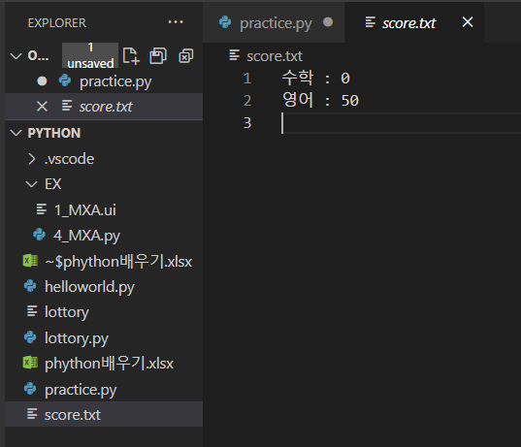

score_file = open("score.txt", "a", encoding="utf8") #덮어 쓰기기 아닌 내용을 이어서 추가할 경우 a(append)를 사용
score_file.write("과학 : 80")
score_file.write("\n코딩 : 100") #file.write를 사용할 경우 자동 줄바꿈이 없기 때문에 \n을 추가해서 줄바꿈을 해주어야 한다.
score_file.close()

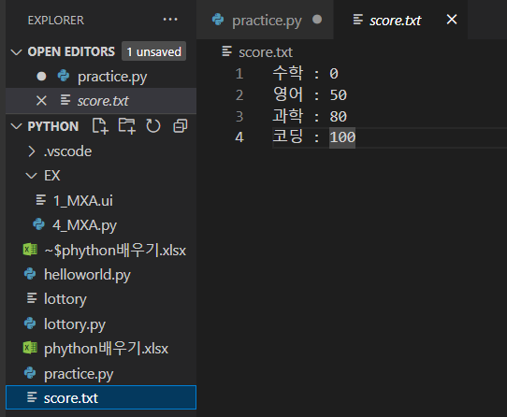

#파일의 값을 한번에 읽어오기
방법 1
score_file = open("score.txt", "r", encoding="utf8")
print(score_file.read()) #file에 있는 모든 값을 읽어와라
score_file.close()

#결과
수학 : 0
영어 : 50
과학 : 80
코딩 : 100

#파일의 값을 한줄 한줄 읽어오기
방법 2
score_file = open("score.txt", "r", encoding="utf8")
print(score_file.readline()) #줄별로 읽기, 한줄 읽고 커서는 다름줄로 이동
print(score_file.readline())
print(score_file.readline())
print(score_file.readline())
score_file.close()
#결과
수학 : 0

영어 : 50

과학 : 80

코딩 : 100

방법 3 (#줄바꿈을 안하고 싶을 경우)
score_file = open("score.txt", "r", encoding="utf8")
print(score_file.readline(),end="") #end=""를 추가할 경우 줄바꿈을 하지 않는다.
print(score_file.readline(),end="")
print(score_file.readline(),end="")
print(score_file.readline(),end="")
score_file.close()

#결과
수학 : 0
영어 : 50
과학 : 80
코딩 : 100

방법 4
#line이 몇줄인지 아는 경우(줄바꿈이 있는경우)
# score_file = open("score.txt", "r", encoding="utf8")
# print(score_file.readline(),end="") #end=""를 추가할 경우 줄바꿈을 하지 않는다.
# print(score_file.readline(),end="")
# print(score_file.readline(),end="")
# print(score_file.readline(),end="")
# score_file.close()

#결과
수학 : 0

영어 : 50

과학 : 80

코딩 : 100

방법 5
#line이 몇줄인지 모르는 경우(줄바꿈이 없는 겨우)
# score_file = open("score.txt", "r", encoding="utf8")
# while True:
# line = score_file.readline()
# if not line: #line이 없을 경우 멈춘다.
# break
# print(line,end="")
# score_file.close()
#결과
수학 : 0
영어 : 50
과학 : 80
코딩 : 100

방법 6
score_file = open("score.txt", "r", encoding="utf8")
lines = score_file.readlines() #score_file에 있는 모든 line의 값을 lines에 넣어라
for line in lines: #lines에 있는 값을 하나씩 line에 넣는다.
print(line, end="") #line에 있는 값을 하나씩 print한다.
score_file.close()
#결과
수학 : 0
영어 : 50
과학 : 80
코딩 : 100

#pickle(프로그램 상에서 우리가 사용하고 data를 file형태로 저장해 주는것)
#파일에 data를 쓰기
# import pickle
# profile_file = open("profile.pickle", "wb")
# #b: binary의 의미이며, pickle를 사용하기 위해서는 항상 binary type을 정의 해주어야 한다.그리고 pickle에서는 encoding을 설정할 필요가 없음
# profile = {"이름":"박명수","나이":30, "취미":["축구","골프","코딩"]} #{}:사전형태로 만들때 사용, []:list형태로 만들때 사용
# print(profile) #{'이름': '박명수', '나이': 30, '취미': ['축구', '골프', '코딩']}
# pickle.dump(profile, profile_file) #profile에 있는 정보를 file에 저장
# profile_file.close()

#파일에서 data를 가져오기
# import pickle
# profile_file = open("profile.pickle", "rb")
# profile = pickle.load(profile_file) #load를 이용해서 file에 있는 정보를 profile에 불러오기
# print(profile) #{'이름': '박명수', '나이': 30, '취미': ['축구', '골프', '코딩']}
# profile_file.close()

#with
#pickle를 사용하는 경우
# import pickle
# with open("profile.pickle","rb") as profile_file: #profile.pickle의 data를 가져와서 profile_file에 저장해라
# print(pickle.load(profile_file)) #{'이름': '박명수', '나이': 30, '취미': ['축구', '골프', '코딩']}
# #with문의 경우 file을 close를 할 필요없이 자동으로 close를 해준다.

#pickle를 사용하지 않는 경우
with open("study.txt","w",encoding="utf8") as study_file:
study_file.write("파이썬을 열심히 공부하고 있어요")

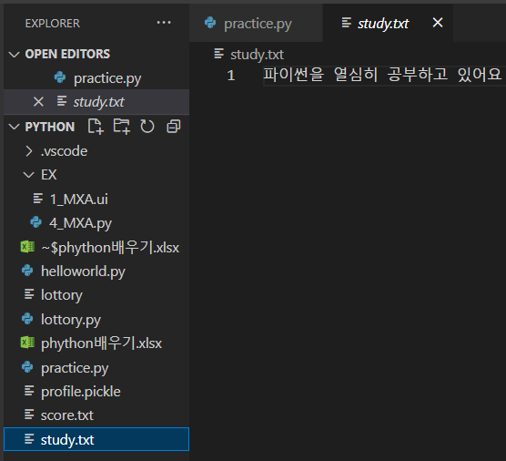

#with
#pickle를 사용하는 경우
# import pickle
# with open("profile.pickle","rb") as profile_file: #profile.pickle의 data를 가져와서 profile_file에 저장해라
# print(pickle.load(profile_file)) #{'이름': '박명수', '나이': 30, '취미': ['축구', '골프', '코딩']}
# #with문의 경우 file을 close를 할 필요없이 자동으로 close를 해준다.

#파일쓰기 : pickle를 사용하지 않는 경우
# with open("study.txt","w",encoding="utf8") as study_file:
# study_file.write("파이썬을 열심히 공부하고 있어요")

#파일 읽어오기 : pickle를 사용하지 않는 경우
# with open("study.txt","r",encoding="utf8") as study_file:
# print(study_file.read()) #파이썬을 열심히 공부하고 있어요

#quiz7
# 당신의 회사에서는 매주 1회 작성해야 하는 보고서가 있습니다.
# 보고서는 항상 아래와 같은 형태로 출력되어야 합니다.

# - X 주차 주간보고 -
# 부서 :
# 이름 :
# 업무 요약 :

# 1주차부터 50주차까지의 보고서 파일을 만드는 프로그램을 작성하시오.

# 조건 : 차리명은 '1주차.txt', '2주차.txt', ...와 같이 만듭니다.

# for i in range(1,51):
# with open(str(i) + "주차.txt","w",encoding="utf8") as report_file:
# report_file.write("- {0} 주차 주간보고 -".format(i))
# report_file.write(" \n부서 : ")
# report_file.write(" \n이름 : ")
# report_file.write(" \n업무 요약 : ")

# with open("2주차.txt","r",encoding="utf8") as report_file:
# print(report_file.read())
#결과

- 2 주차 주간보고 -
부서 :
이름 :
업무 요약 :

#클래스
#마린 : 공격유닛, 군인.총을 쓸 수 있음

name = "마린"
hp = 40
damage = 5

print("{0} 유닛이 생성되었습니다.".format(name))
print("체력 {0},공격력 {1}\n".format(hp,damage)) #\n : 줄바꿈을 해준다

마린 유닛이 생성되었습니다.
체력 40,공격력 5

#탱크 : 공격 유닛,탱크. 포를 쏠수 있는데, 일반모드 / 시즈 모드.
tank_name = "탱크"
tank_hp = 150
tank_damage = 35

print("{0} 유닛이 생성되었습니다.".format(tank_name))
print("체력 {0},공격력 {1}\n".format(tank_hp,tank_damage))
#결과

탱크 유닛이 생성되었습니다.
체력 150,공격력 35

def attack(name, location, damage):
print("{0} : {1} 방향으로 적군을 공격합니다.[공격력{2}]".format(name,location,damage))

attack(name,"1시",damage)
attack(tank_name,"1시",tank_damage)
attack(tank2_name,"1시",tank2_damage)
#결과

마린 유닛이 생성되었습니다.
체력 40,공격력 5

탱크 유닛이 생성되었습니다.
체력 150,공격력 35

탱크 유닛이 생성되었습니다.
체력 150,공격력 35

마린 : 1시 방향으로 적군을 공격합니다.[공격력5]
탱크 : 1시 방향으로 적군을 공격합니다.[공격력35]
탱크 : 1시 방향으로 적군을 공격합니다.[공격력35]

class Unit:
def __init__(self, name, hp, damage):
self.name = name
self.hp = hp
self.damage = damage
print("{0} 유닛이 생성 되었습니다.".format(self.name))
print("체력{0}, 공력력{1}".format(self.hp,self.damage))

marine1 = Unit("마린",40,5)
marine2 = Unit("마린",40,5)
tank = Unit("탱크",150,35)
#결과

마린 유닛이 생성 되었습니다.
체력40, 공력력5
마린 유닛이 생성 되었습니다.
체력40, 공력력5
탱크 유닛이 생성 되었습니다.
체력150, 공력력35

#__init__ : 파이손에서 쓰이는 생성자 이다. 개체 : class로 부터 만들어지는 것들을 개체라고 표현
#init에 정의된 갯수 만큼을 똑같이 만들어 주야야 한다.

marine1 = Unit("마린",40,5)
marine2 = Unit("마린",40,5)
tank = Unit("탱크",150,35)

#멤버 변수 : class내에서 정의된 변수
# self.name = name
# self.hp = hp
# self.damage = damage

#레이스 : 공중유닛,비행기.클로킹(상대방에게 보이지않음)
writh1 = Unit("레이스",80,5)
print("유닛이름 : {0}, 공격력 : {1}".format(writh1.name,writh1.damage))

#결과

레이스 유닛이 생성 되었습니다.
체력80, 공력력5
유닛이름 : 레이스, 공격력 : 5

#마인드 컨트롤 : 상대방 유닛을 내것으로 만드는것
wraith2 = Unit("뻬앗은 레이스",80,5)
wraith2.clocking = True

if wraith2.clocking == True:
print("{0}은 현재 클로킹 상태입니다.".format(wraith2.name))
#결과
뻬앗은 레이스 유닛이 생성 되었습니다.
체력80, 공력력5
뻬앗은 레이스은 현재 클로킹 상태입니다.

class Unit:
def __init__(self, name, hp, damage):
self.name = name
self.hp = hp
self.damage = damage
print("{0} 유닛이 생성 되었습니다.".format(self.name))
print("체력{0}, 공력력{1}".format(self.hp,self.damage))

#공격유닛
class AttackUnit:
def __init__(self, name, hp, damage):
self.name = name
self.hp = hp
self.damage = damage

def attack(self, location):
print("{0} : {1} 방향으로 적군을 공격합니다. [공격력 {2}]".format(self.name, location, self.damage))

def damaged(self,damage):
print("{0} : {1} 데미지를 입었습니다.".format(self.name,damage))
self.hp -= damage
print("{0} : 현재 체력은 {1}입니다.".format(self.name,self.hp))
if self.hp <= 0:
print("{0} : 파괴되었습니다.".format(self.name))

#파이어뱃 : 공격유닛, 화염방사기.
firebat1 = AttackUnit("파이어뱃",50,16)
firebat1.attack("5시")

firebat1.damaged(25)
firebat1.damaged(25)
#결과
파이어뱃 : 5시 방향으로 적군을 공격합니다. [공격력 16]
파이어뱃 : 25 데미지를 입었습니다.
파이어뱃 : 현재 체력은 25입니다.
파이어뱃 : 25 데미지를 입었습니다.
파이어뱃 : 현재 체력은 0입니다.
파이어뱃 : 파괴되었습니다.

#상속
#일반유닛
class Unit:
def __init__(self, name, hp):
self.name = name
self.hp = hp

#공격유닛
class AttackUnit(Unit):
def __init__(self, name, hp, damage):
Unit.__init__(self, name, hp)
self.damage = damage

def attack(self, location):
print("{0} : {1} 방향으로 적군을 공격합니다. [공격력 {2}]".format(self.name, location, self.damage))

def damaged(self,damage):
print("{0} : {1} 데미지를 입었습니다.".format(self.name,damage))
self.hp -= damage
print("{0} : 현재 체력은 {1}입니다.".format(self.name,self.hp))
if self.hp <= 0:
print("{0} : 파괴되었습니다.".format(self.name))

#파이어뱃 : 공격유닛, 화염방사기.
firebat1 = AttackUnit("파이어뱃",50,16)
firebat1.attack("5시")

#공격을 2번 받는다고 가정
firebat1.damaged(25)
firebat1.damaged(25)

#결과

파이어뱃 : 5시 방향으로 적군을 공격합니다. [공격력 16]
파이어뱃 : 25 데미지를 입었습니다.
파이어뱃 : 현재 체력은 25입니다.
파이어뱃 : 25 데미지를 입었습니다.
파이어뱃 : 현재 체력은 0입니다.
파이어뱃 : 파괴되었습니다.

class Unit:
def __init__(self, name, hp):
self.name = name
self.hp = hp

#공격유닛
class AttackUnit(Unit):
def __init__(self, name, hp, damage):
Unit.__init__(self, name, hp)
self.damage = damage

def attack(self, location):
print("{0} : {1} 방향으로 적군을 공격합니다. [공격력 {2}]".format(self.name, location, self.damage))

def damaged(self,damage):
print("{0} : {1} 데미지를 입었습니다.".format(self.name,damage))
self.hp -= damage
print("{0} : 현재 체력은 {1}입니다.".format(self.name,self.hp))
if self.hp <= 0:
print("{0} : 파괴되었습니다.".format(self.name))

# #파이어뱃 : 공격유닛, 화염방사기.
# firebat1 = AttackUnit("파이어뱃",50,16)
# firebat1.attack("5시")

# #공격을 2번 받는다고 가정
# firebat1.damaged(25)
# firebat1.damaged(25)

#다중상속 : 부모가 둘이 상인것(unit : 부모,attackunit : 자녀)
#드랍쉽 : 공중 유닛, 수송기.마린/파이어뱃/탱크등을 수송.공격X

#날수 있는 기능을 가진 클래스
class Flyable:
def __init__(self, flying_speed):
self.flying_speed = flying_speed
def fly(self,name, location):
print("{0} : {1}방향으로 날아갑니다.[속도 : {2}]"\
.format(name, location, self.flying_speed))

#공중 공격 유닛 클래스
class FlyableAttackUnit(AttackUnit,Flyable):
def __init__(self, name, hp, damage, flying_speed):
AttackUnit.__init__(self, name, hp, damage)
Flyable.__init__(self,flying_speed)

#결과
발키리 : 3시방향으로 날아갑니다.[속도 : 5]

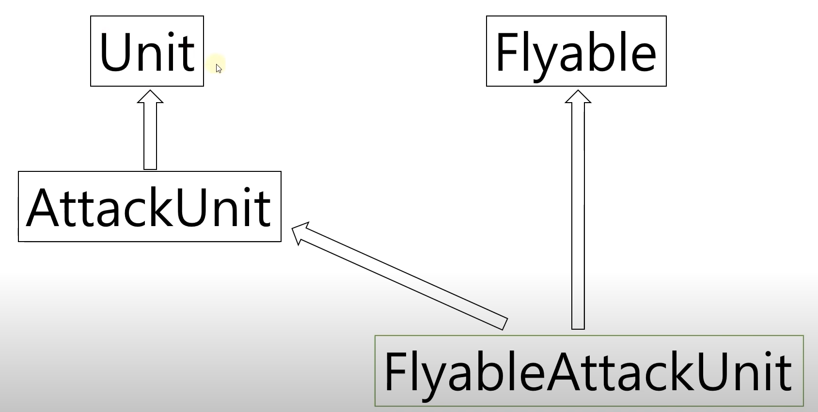

#메소드 오버라이딩

class Unit:
def __init__(self, name, hp, speed):
self.name = name
self.hp = hp
self.speed = speed

def move(self, location):
print("[지상 유닛 이동]")
print("{0} : {1}방향으로 이동합니다.[속도 {2}]"\
.format(self.name, location, self.speed))

#공격유닛
class AttackUnit(Unit):
def __init__(self, name, hp, speed, damage):
Unit.__init__(self, name, hp, speed)
self.damage = damage

def attack(self, location):
print("{0} : {1} 방향으로 적군을 공격합니다. [공격력 {2}]".format(self.name, location, self.damage))

def damaged(self,damage):
print("{0} : {1} 데미지를 입었습니다.".format(self.name,damage))
self.hp -= damage
print("{0} : 현재 체력은 {1}입니다.".format(self.name,self.hp))
if self.hp <= 0:
print("{0} : 파괴되었습니다.".format(self.name))

#다중상속 : 부모가 둘이 상인것(unit : 부모,attackunit : 자녀)
#드랍쉽 : 공중 유닛, 수송기.마린/파이어뱃/탱크등을 수송.공격X

#날수 있는 기능을 가진 클래스
class Flyable:
def __init__(self, flying_speed):
self.flying_speed = flying_speed
def fly(self,name, location):
print("{0} : {1}방향으로 날아갑니다.[속도 : {2}]"\
.format(name, location, self.flying_speed))

#공중 공격 유닛 클래스
class FlyableAttackUnit(AttackUnit,Flyable):
def __init__(self, name, hp, damage, flying_speed):
AttackUnit.__init__(self, name, hp, 0, damage) # 지상 speed는 0
Flyable.__init__(self,flying_speed)
def move(self,location):
print("[공중 유닛 이동]")
self.fly(self.name, location)

#벌쳐 : 지상 유닛, 기동성이 좋음
vulture = AttackUnit("벌쳐",80, 10, 20)

#배틀크루저 : 공중유닛, 체력도 굉장히 좋음, 공격력도 좋음.
battlecruiser = FlyableAttackUnit("배틀크루저", 500, 25, 3)

vulture.move("11시")
# battlecruiser.fly(battlecruiser.name, "9시")
battlecruiser.move("9시")

#결과
[지상 유닛 이동]
벌쳐 : 11시방향으로 이동합니다.[속도 10]
[공중 유닛 이동]
배틀크루저 : 9시방향으로 날아갑니다.[속도 : 3]

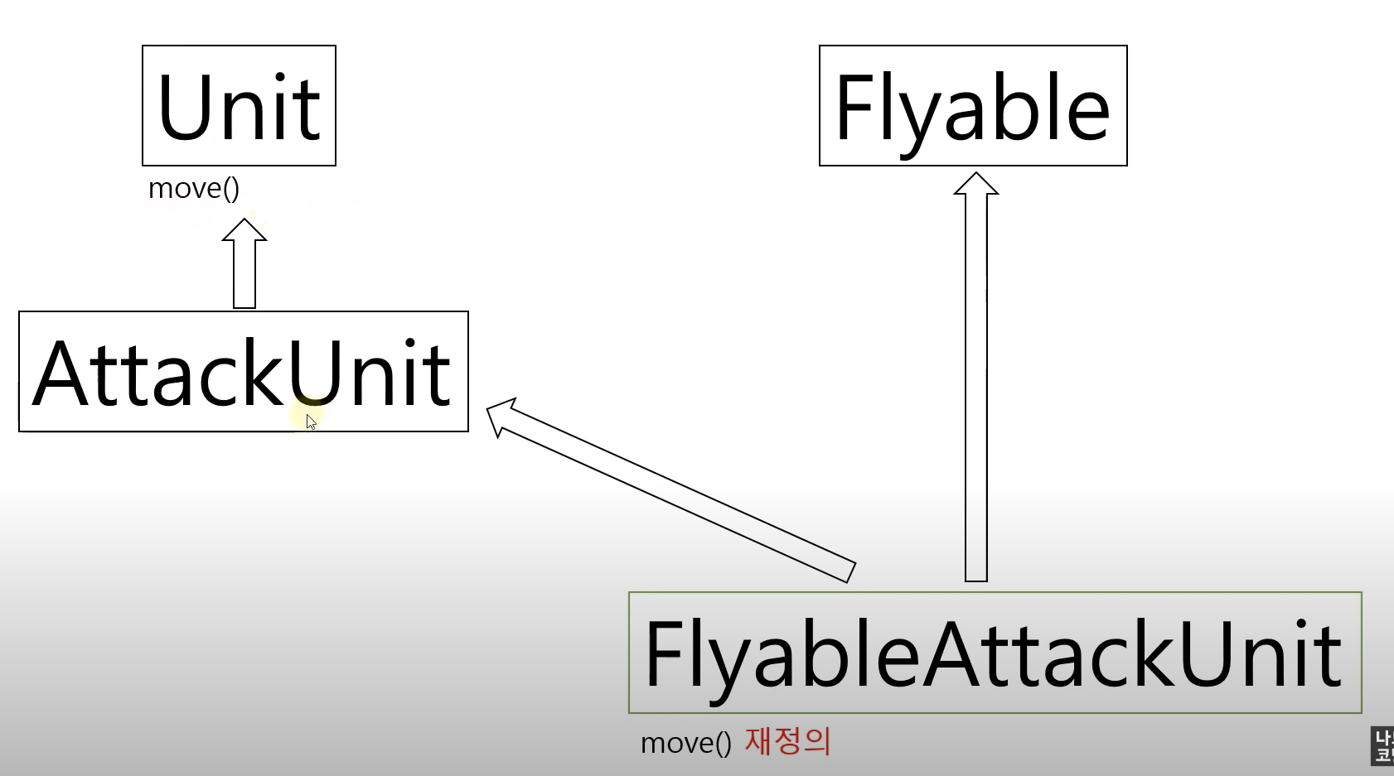

#PASS : 아무것도 하지않고 그냥 넘어 간다(code가 완성된것처럼 넘어간다.)

class Unit:
def __init__(self, name, hp, speed):
self.name = name
self.hp = hp
self.speed = speed

def move(self, location):
print("[지상 유닛 이동]")
print("{0} : {1}방향으로 이동합니다.[속도 {2}]"\
.format(self.name, location, self.speed))

#공격유닛
class AttackUnit(Unit):
def __init__(self, name, hp, speed, damage):
Unit.__init__(self, name, hp, speed)
self.damage = damage

def attack(self, location):
print("{0} : {1} 방향으로 적군을 공격합니다. [공격력 {2}]".format(self.name, location, self.damage))

def damaged(self,damage):
print("{0} : {1} 데미지를 입었습니다.".format(self.name,damage))
self.hp -= damage
print("{0} : 현재 체력은 {1}입니다.".format(self.name,self.hp))
if self.hp <= 0:
print("{0} : 파괴되었습니다.".format(self.name))

#날수 있는 기능을 가진 클래스
class Flyable:
def __init__(self, flying_speed):
self.flying_speed = flying_speed
def fly(self,name, location):
print("{0} : {1}방향으로 날아갑니다.[속도 : {2}]"\
.format(name, location, self.flying_speed))

#공중 공격 유닛 클래스
class FlyableAttackUnit(AttackUnit,Flyable):
def __init__(self, name, hp, damage, flying_speed):
AttackUnit.__init__(self, name, hp, 0, damage) # 지상 speed는 0
Flyable.__init__(self,flying_speed)
def move(self,location):
print("[공중 유닛 이동]")
self.fly(self.name, location)

#PASS
#건물
class BuildingUnit(Unit):
def __init__(self, name, hp, location):
pass

#서플라이 디폿 : 건물, 1개 건물 = 8유닛.
supply_depot = BuildingUnit("서플라이디폿", 500, "7시")

#pass 예제 2
def game_start():
print("[알림] 새로운 게임을 시작합니다.")

def game_over():
pass

game_start()
game_over()

스타크래프트
from random import *

class Unit:
def __init__(self, name, hp, speed):
self.name = name
self.hp = hp
self.speed = speed
print("{0} 유닛이 생성되었습니다.".format(name))

def move(self, location):
print("{0} : {1}방향으로 이동합니다.[속도 {2}]"\
.format(self.name, location, self.speed))

def damaged(self,damage):
print("{0} : {1} 데미지를 입었습니다.".format(self.name,damage))
self.hp -= damage
print("{0} : 현재 체력은 {1}입니다.".format(self.name,self.hp))
if self.hp <= 0:
print("{0} : 파괴되었습니다.".format(self.name))

#공격유닛
class AttackUnit(Unit):
def __init__(self, name, hp, speed, damage):
Unit.__init__(self, name, hp, speed)
self.damage = damage

def attack(self, location):
print("{0} : {1} 방향으로 적군을 공격합니다. [공격력 {2}]".format(self.name, location, self.damage))

#마린
class Marine(AttackUnit):
def __init__(self):
AttackUnit.__init__(self, "마린", 40, 1, 5)
# 스팀팩: 일정시간동안 이동 및 공격 속도를 증가, 체력 10감소
def stimpack(self):
if self.hp > 10:
self.hp -= 10
print("{0} 스팀팩을 사용합니다.[체력 10감소]".format(self.name))
else:
print("{0} 체력이 부족하여 스팀팩을 사용하지 않습니다.".format(self.name))

class Tank(AttackUnit):
#시즈모드 : 탱크를 지상에 고정시켜, 더 높은 파워로 공격 가능. 이동 불가.
seize_developed = False # 시즈모드 개발여부

def __init__(self):
AttackUnit.__init__(self, "탱크", 150, 1, 35)
self.seize_mode = False

def set_seize_mode(self):
if Tank.seize_developed == False:
return
#현재 시즈모드가 아닐 때 -> 시즈 모드
if self.seize_mode == False:
print("{0} : 시즈 모드로 전환합니다.".format(self.name))
self.damage *= 2
self.seize_mode = True
#현재 시즈모드일 때 -> 시즈모드 해제
else:
print("{0} : 시즈 모드를 해제합니다.".format(self.name))
self.damage /= 2
self.seize_mode = False

#날수 있는 기능을 가진 클래스
class Flyable:
def __init__(self, flying_speed):
self.flying_speed = flying_speed
def fly(self,name, location):
print("{0} : {1}방향으로 날아갑니다.[속도 : {2}]"\
.format(name, location, self.flying_speed))

#공중 공격 유닛 클래스
class FlyableAttackUnit(AttackUnit,Flyable):
def __init__(self, name, hp, damage, flying_speed):
AttackUnit.__init__(self, name, hp, 0, damage) # 지상 speed는 0
Flyable.__init__(self,flying_speed)
def move(self,location):
self.fly(self.name, location)

#레이스
class wraith(FlyableAttackUnit):
def __init__(self):
FlyableAttackUnit.__init__(self, "레이스", 80, 20, 5)
self.clocked = False #클로킹 모드(해제 상태)

def clocking(self):
if self.clocked == True: #클로킹 모두 -> 모드 해제
print("{0} : 클로킹 모드 해제합니다.".format(self.name))
self.clocked = False
else: # 클로킹 모두 해제 -> 모드 설정
print("{0} : 클로킹 모두 설정합니다.".format(self.name))
self.clocked = True

def game_start():
print("[알림] 새로운 게임을 시작합니다.")

def game_over():
print("Player : gg") #good game
print("[Player] 님이 퇴장하셨습니다.")

#게임 시작
game_start( )

#마린 3기 생성
m1 = Marine()
m2 = Marine()
m3 = Marine()

#탱크 2기 생성
t1 = Tank()
t2 = Tank()

#레이스 1기 생성
w1 = wraith()

#모든 유닛을 리스트에 집어넣어 유닛 일관 관리(생선된 모든 유닛 append)
attack_units = []
attack_units.append(m1)
attack_units.append(m2)
attack_units.append(m3)
attack_units.append(t1)
attack_units.append(t2)
attack_units.append(w1)

# 전군 이동
for unit in attack_units:
unit.move("1시")

#탱크 시즈모드 개발
Tank.seize_developed = True
print("[알림] 태크 시즈 모드 개발이 완료되었습니다.")

# 공격 모드 준비(마린: 스팀팩, 탱크 : 시즈 모드, 레이스: 클로킹)
for unit in attack_units:
if isinstance(unit, Marine):
unit.stimpack()
elif isinstance(unit, Tank):
unit.set_seize_mode()
elif isinstance(unit, wraith):
unit.clocking()

#전군 공격
for unit in attack_units:
unit.attack("1시")

#전군 피해
for unit in attack_units:
unit.damaged(randint(5,21)) #공격은 랜덤으로 받음(5~20)

# 게임 종료
game_over()

#결과

PS C:\Users\SungSoo Kim\Desktop\PYTHON> c:; cd 'c:\Users\SungSoo Kim\Desktop\PYTHON'; & 'C:\Python310\python.exe' 'c:\Users\SungSoo Kim\.vscode\extensions\ms-python.python-2023.6.1\pythonFiles\lib\python\debugpy\adapter/../..\debugpy\launcher' '57246' '--' 'C:\Users\SungSoo Kim\Desktop\PYTHON\practice.py'
[알림] 새로운 게임을 시작합니다.
마린 유닛이 생성되었습니다.
마린 유닛이 생성되었습니다.
마린 유닛이 생성되었습니다.
탱크 유닛이 생성되었습니다.
탱크 유닛이 생성되었습니다.
레이스 유닛이 생성되었습니다.
마린 : 1시방향으로 이동합니다.[속도 1]
마린 : 1시방향으로 이동합니다.[속도 1]
마린 : 1시방향으로 이동합니다.[속도 1]
탱크 : 1시방향으로 이동합니다.[속도 1]
탱크 : 1시방향으로 이동합니다.[속도 1]
레이스 : 1시방향으로 날아갑니다.[속도 : 5]
[알림] 태크 시즈 모드 개발이 완료되었습니다.
마린 스팀팩을 사용합니다.[체력 10감소]
마린 스팀팩을 사용합니다.[체력 10감소]
마린 스팀팩을 사용합니다.[체력 10감소]
탱크 : 시즈 모드로 전환합니다.
탱크 : 시즈 모드로 전환합니다.
레이스 : 클로킹 모두 설정합니다.
마린 : 1시 방향으로 적군을 공격합니다. [공격력 5]
마린 : 1시 방향으로 적군을 공격합니다. [공격력 5]
마린 : 1시 방향으로 적군을 공격합니다. [공격력 5]
탱크 : 1시 방향으로 적군을 공격합니다. [공격력 70]
탱크 : 1시 방향으로 적군을 공격합니다. [공격력 70]
레이스 : 1시 방향으로 적군을 공격합니다. [공격력 20]
마린 : 6 데미지를 입었습니다.
마린 : 현재 체력은 24입니다.
마린 : 8 데미지를 입었습니다.
마린 : 현재 체력은 22입니다.
마린 : 18 데미지를 입었습니다.
마린 : 현재 체력은 12입니다.
탱크 : 6 데미지를 입었습니다.
탱크 : 현재 체력은 144입니다.
탱크 : 6 데미지를 입었습니다.
탱크 : 현재 체력은 144입니다.
레이스 : 17 데미지를 입었습니다.
레이스 : 현재 체력은 63입니다.
Player : gg
[Player] 님이 퇴장하셨습니다.
PS C:\Users\SungSoo Kim\Desktop\PYTHON>

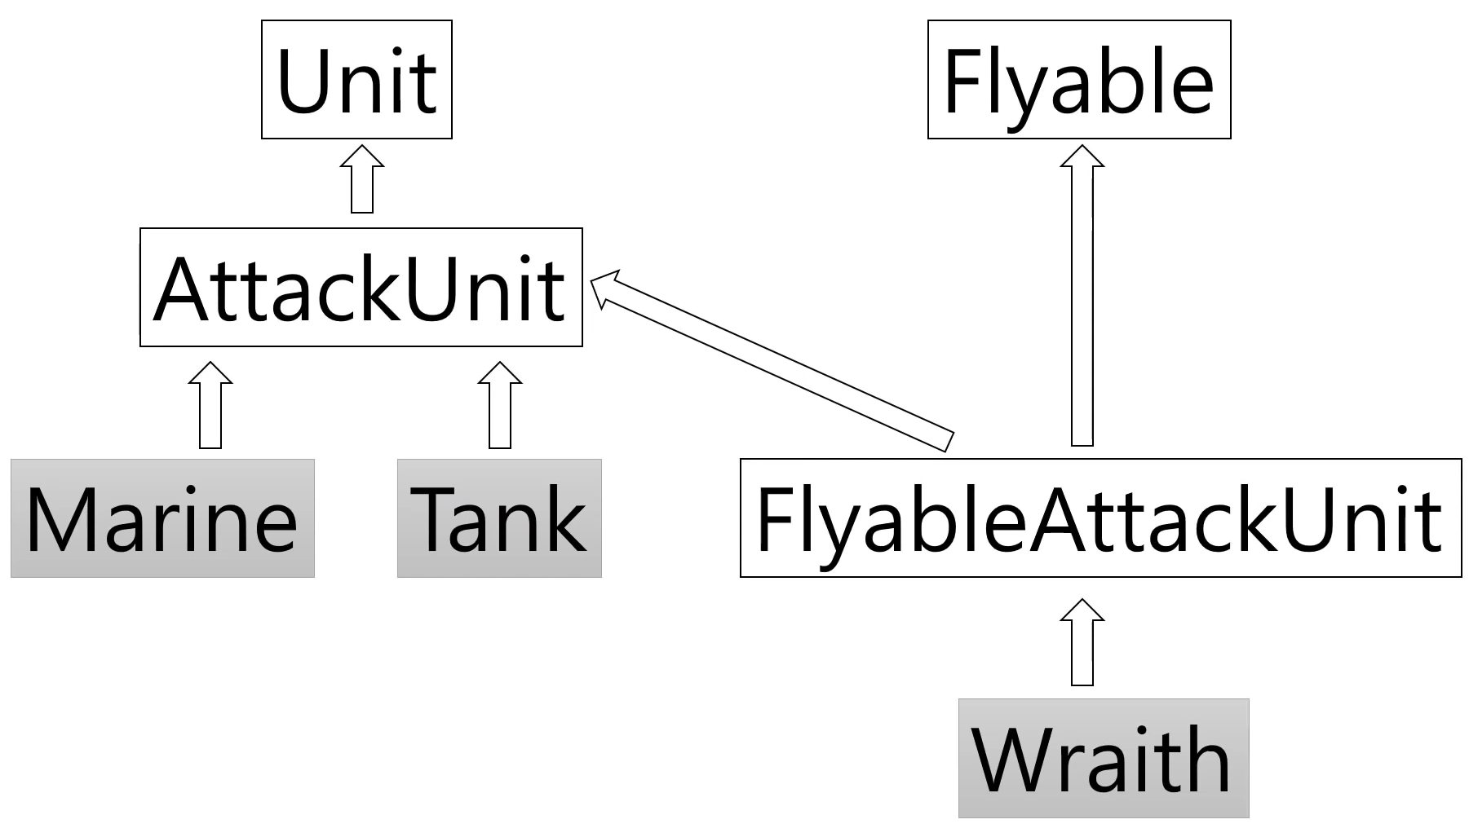

#퀴즈 8
# Quiz) 주어진 코드를 활용하여 부동산 프로그램을 작성하시오.

# (출력 예제)
# 총 3대의 매물이 있습니다
# 강남 아파트 매매 10억 2010면
# 마포 오피스텔 전세 5억 2007년
# 송파 빌라 월세 500/50 2000년

# [코드]
class House:
#매물 초기화
def __init__(self, location, house_type, deal_type, price, completion_year):
self.location = location
self.house_type = house_type
self.deal_type = deal_type
self.price = price
self.completion_year = completion_year

#매물 정보 표시
def show_detail(self):
print(self.location, self.house_type, self.deal_type, self.price, self.completion_year)

#list로 만들기
houses = []
house1 = House("강남", "아피트", "매매", "10억", "2010년")
house2 = House("마포", "오피스텔", "전세", "5억", "2007년")
house3 = House("송파", "빌라", "월세", "500/50", "2000년")

houses.append(house1)
houses.append(house2)
houses.append(house3)

print("총 {0}대의 매물이 있습니다".format(len(houses)))

for house in houses:
house.show_detail()

#결과
총 3대의 매물이 있습니다
강남 아피트 매매 10억 2010년
마포 오피스텔 전세 5억 2007년
송파 빌라 월세 500/50 2000년

#예외처리(어떤 error가 발생했을시 처리해주는 것)
try:
print("나누기 전용 계산기 입니다.")
num1 = int(input("첫 번째 숫자를 입력하세요 : "))
num2 = int(input("두 번째 숫자를 입력하세요 : "))

print("{0} / {1} = {2}".format(num1, num2, int(num1/num2)))

except ValueError:
print("에러! 잘못된 값을 입력하였습니다.")

#결과
나누기 전용 계산기 입니다.
첫 번째 숫자를 입력하세요 : 10
두 번째 숫자를 입력하세요 : dh
에러! 잘못된 값을 입력하였습니다.

try:
print("나누기 전용 계산기 입니다.")
nums = []
nums.append(input("첫 번째 숫자를 입력하세요 : "))
nums.append(input("두 번째 숫자를 입력하세요 : "))
nums.append(int(nums[0]) / int(nums[1]))
print("{0} / {1} = {2}".format(nums[0], nums[1], nums[2] ))

except ValueError:
print("에러! 잘못된 값을 입력하였습니다.")
except ZeroDivisionError as err:
print(err)
#결과
나누기 전용 계산기 입니다.
첫 번째 숫자를 입력하세요 : 10
두 번째 숫자를 입력하세요 : 5
10 / 5 = 2.0

try:
print("나누기 전용 계산기 입니다.")
nums = []
nums.append(input("첫 번째 숫자를 입력하세요 : "))
nums.append(input("두 번째 숫자를 입력하세요 : "))
# nums.append(int(nums[0]) / int(nums[1]))
print("{0} / {1} = {2}".format(nums[0], nums[1], nums[2] ))

except ValueError:
print("에러! 잘못된 값을 입력하였습니다.")
except ZeroDivisionError as err:
print(err)
except:
print("알수 없는 에러가 발생하였습니다.")

#결과
나누기 전용 계산기 입니다.
첫 번째 숫자를 입력하세요 : 10
두 번째 숫자를 입력하세요 : 5
알수 없는 에러가 발생하였습니다.

try:
print("나누기 전용 계산기 입니다.")
nums = []
nums.append(input("첫 번째 숫자를 입력하세요 : "))
nums.append(input("두 번째 숫자를 입력하세요 : "))
# nums.append(int(nums[0]) / int(nums[1]))
print("{0} / {1} = {2}".format(nums[0], nums[1], nums[2] ))

except ValueError:
print("에러! 잘못된 값을 입력하였습니다.")
except ZeroDivisionError as err:
print(err)
except Exception as err:
print("알수 없는 에러가 발생하였습니다.")
print(err)
#결과
나누기 전용 계산기 입니다.
첫 번째 숫자를 입력하세요 : 10
두 번째 숫자를 입력하세요 : 5
알수 없는 에러가 발생하였습니다.
list index out of range

#에러 발생 시키기
try:
print("한 자리 숫자 나누기 전용 계산기 입니다.")
num1 = int(input("첫 번째 숫자를 입력하세요 : "))
num2 = int(input("두 번째 숫자를 입력하세요 : "))
if num1 >=10 or num2 >=10:
raise ValueError
print("{0} / {1} = {2}".format(num1, num2, int(num1/num2)))
except ValueError:
print("잘못된 값을 입력 하였습니다. 한 자리 숫자만 입력하세요")
#결과
한 자리 숫자 나누기 전용 계산기 입니다.
첫 번째 숫자를 입력하세요 : 10
두 번째 숫자를 입력하세요 : 5
잘못된 값을 입력 하였습니다. 한 자리 숫자만 입력하세요

#사용자 정의 예외처리
class BigNumvberError(Exception):
pass

try:
print("한 자리 숫자 나누기 전용 계산기 입니다.")
num1 = int(input("첫 번째 숫자를 입력하세요 : "))
num2 = int(input("두 번째 숫자를 입력하세요 : "))
if num1 >=10 or num2 >=10:
raise BigNumvberError
print("{0} / {1} = {2}".format(num1, num2, int(num1/num2)))
except ValueError:
print("잘못된 값을 입력 하였습니다. 한 자리 숫자만 입력하세요")

except BigNumvberError:
print("에러가 발생하였습니다. 한 자리 숫자만 입력해 주세요")
#결과

한 자리 숫자 나누기 전용 계산기 입니다.
첫 번째 숫자를 입력하세요 : 10
두 번째 숫자를 입력하세요 : 5
에러가 발생하였습니다. 한 자리 숫자만 입력해 주세요

class BigNumberError(Exception):
def __init__(self,msg):
self.msg = msg
def __str__(self):
return self.msg

try:
print("한 자리 숫자 나누기 전용 계산기 입니다.")
num1 = int(input("첫 번째 숫자를 입력하세요 : "))
num2 = int(input("두 번째 숫자를 입력하세요 : "))
if num1 >=10 or num2 >=10:
raise BigNumberError("입력값 : {0},{1}".format(num1,num2))
print("{0} / {1} = {2}".format(num1, num2, int(num1/num2)))
except ValueError:
print("잘못된 값을 입력 하였습니다. 한 자리 숫자만 입력하세요")

except BigNumberError as err:
print("에러가
#결과
한 자리 숫자 나누기 전용 계산기 입니다.
첫 번째 숫자를 입력하세요 : 10
두 번째 숫자를 입력하세요 : 5
에러가 발생하였습니다. 한 자리 숫자만 입력해 주세요
입력값 : 10,5

#finally(예외처리 구문에서 정상적으로 수행하던, error가 발생하던지 무조건 수행 진행 )
class BigNumberError(Exception):
def __init__(self,msg):
self.msg = msg
def __str__(self):
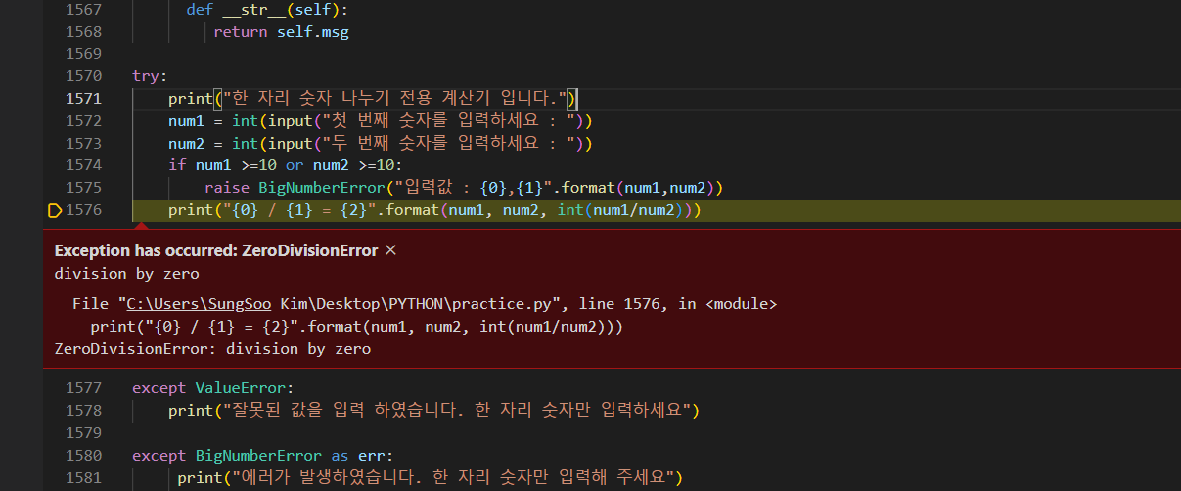
return self.msg

try:
print("한 자리 숫자 나누기 전용 계산기 입니다.")
num1 = int(input("첫 번째 숫자를 입력하세요 : "))
num2 = int(input("두 번째 숫자를 입력하세요 : "))
if num1 >=10 or num2 >=10:
raise BigNumberError("입력값 : {0},{1}".format(num1,num2))
print("{0} / {1} = {2}".format(num1, num2, int(num1/num2)))
except ValueError:
print("잘못된 값을 입력 하였습니다. 한 자리 숫자만 입력하세요")

except BigNumberError as err:
print("에러가 발생하였습니다. 한 자리 숫자만 입력해 주세요")
print(err)

finally:
print("계산기를 이용해 주셔서 감사합니다.") #error가 발생하도라도 무조근 수행

#결과
한 자리 숫자 나누기 전용 계산기 입니다.
첫 번째 숫자를 입력하세요 : 5
두 번째 숫자를 입력하세요 : 0
계산기를 이용해 주셔서 감사합니다.

#quiz 9
# Quiz) 동네에 항상 대기 손님이 있는 맛있는 치킨집이 있습니다.
# 대기 손님의 치킨 요리 시간을 줄이고자 자동 주문 시스템을 제작하였습니다.
# 시스템 코드를 확인하고 적절한 예외처리 구문을 넣으시오.

# 조건1 : 1보다 작거나 숫자가 아닌 입력값이 들어올때는 ValueError로 처리
# 출력 메시지 : "잘못된 값을 입력하였습니다."
# 조건2 : 대기 손님이 주문할 수 있는 총 치킨량은 10마리로 한정
# 치킨 소진 시 사용자 정의 에러[SoldOutError]를 발생시키고 프로그램 종료
# 출력 메시지 : "제고가 소진되어 더 이상 주문을 받지 않습니다."

# [코드]

class SoldOutError(Exception):
pass

chicken = 10
waiting =1 # 홀 안에는 현재 만석. 대기번호 1부터 시작
while(True):
try:
print("남은 치킨 : {0}".format(chicken))
order = int(input("치킨 몇 마리 주문하시겠습니다까?"))
if order > chicken:
print("재료가 부족합니다.")
elif order <= 0:
raise ValueError
else:
print("[대기번호{0}] {1}마리 주문이 완료되었습니다.".format(waiting, order))
waiting += 1
chicken -= order
if chicken == 0:
raise SoldOutError
except ValueError:
print("잘못된 값을 입력하였습니다.")
except SoldOutError:
print("제고가 소진되어 더 이상 주문을 받지 않습니다")
break #while문 탈출

#결과
PS C:\Users\SungSoo Kim\Desktop\PYTHON> c:; cd 'c:\Users\SungSoo Kim\Desktop\PYTHON'; & 'C:\Python310\python.exe' 'c:\Users\SungSoo Kim\.vscode\extensions\ms-python.python-2023.6.1\pythonFiles\lib\python\debugpy\adapter/../..\debugpy\launcher' '64002' '--' 'C:\Users\SungSoo Kim\Desktop\PYTHON\practice.py'
남은 치킨 : 10
치킨 몇 마리 주문하시겠습니다까?5
[대기번호1] 5마리 주문이 완료되었습니다.
남은 치킨 : 5
치킨 몇 마리 주문하시겠습니다까?0
잘못된 값을 입력하였습니다.
남은 치킨 : 5
치킨 몇 마리 주문하시겠습니다까?0
잘못된 값을 입력하였습니다.
남은 치킨 : 5
치킨 몇 마리 주문하시겠습니다까?1
[대기번호2] 1마리 주문이 완료되었습니다.
남은 치킨 : 4
치킨 몇 마리 주문하시겠습니다까?3
[대기번호3] 3마리 주문이 완료되었습니다.
남은 치킨 : 1
치킨 몇 마리 주문하시겠습니다까?1
[대기번호4] 1마리 주문이 완료되었습니다.
제고가 소진되어 더 이상 주문을 받지 않습니다

#모듈
import theater_module
theater_module.price(3) #3명이서 영화 보러 갔을때 가격
theater_module.price_morning(4) #4명이서 조조 할인 영화 보러 갔을 때
theater_module.price_solder(5) #5명의 군인이 영화 보러 갔을때

#결과
3명 가격은 30000원 입니다.
4명 조조 할인 가격은 24000원 입니다.
5명 군인 할인 가격은 20000원 입니다.

import theater_module as mv
mv.price(3)
mv.price_morning(4)
mv.price_solder(5)
#결과
3명 가격은 30000원 입니다.
4명 조조 할인 가격은 24000원 입니다.
5명 군인 할인 가격은 20000원 입니다.

from theater_module import *
price(3)
price_solder(4)
price_morning(5)
#결과
3명 가격은 30000원 입니다.
4명 군인 할인 가격은 16000원 입니다.
5명 조조 할인 가격은 30000원 입니다.

from theater_module import price, price_morning #특정한 조건만 불러와서 사용할수 있음
price(3)
price_morning(4)
#결과
3명 가격은 30000원 입니다.
4명 조조 할인 가격은 24000원 입니다.

from theater_module import price_solder as price # price_solder를 줄임말로 사용할수 있음
price(5)
#결과
5명 군인 할인 가격은 20000원 입니다.

#패키지 (모듈들을 모아 놓은 집합)
import travel.thailand #import에는 모듈이나 패키지만 가능(class는 불가능)
trip_to = travel.thailand.ThailandPackage()
trip_to.detail()

#결과
[태국 패키지 3박 5일] 방콕, 파타야 여행(야시장 투어) 50만원

from travel.thailand import ThailandPackage #from ~ import를 사용시에는 class를 직접 가져올수 있음
trip_to = ThailandPackage()
trip_to.detail()
#결과
[태국 패키지 3박 5일] 방콕, 파타야 여행(야시장 투어) 50만원

from travel import vietnam
trip_to = vietnam.VietnamPackage()
trip_to.detail()
#결과
[베트남 패키지 3박 5일] 다낭 효도 여행 60만원

#__all__
from travel import *
# trip_to = vietnam.VietnamPackage() #__init__.py에 vietnam을 추가해주어야 함
trip_to = thailand.ThailandPackage() #__init__.py에 thailand를 추가해주어야 함
trip_to.detail()

__all__ = ["vietnam", "thailand"]

class ThailandPackage:
def detail(self):
print("[태국 패키지 3박 5일] 방콕, 파타야 여행(야시장 투어) 50만원")

if __name__ == "__main__": #thailand.py에서 직접 실생할때는 이구문이 실행
print("Thailand 모듈을 직접 실행")
print("이 문장은 모듈을 직접 실행할 때만 실행되요")
trip_to = ThailandPackage()
trip_to.detail()

else:
print("Thailand 외부에서 모듈 호출") #practice.py에서 ThailandPackage를 갖다가 쓸때는 이 구문을 실행
#결과
Thailand 모듈을 직접 실행
이 문장은 모듈을 직접 실행할 때만 실행되요
[태국 패키지 3박 5일] 방콕, 파타야 여행(야시장 투어) 50만원

from travel import *
# trip_to = vietnam.VietnamPackage() #__init__.py에 vietnam을 추가해주어야 함
trip_to = thailand.ThailandPackage() #__init__.py에 thailand를 추가해주어야 함
trip_to.detail()

#모듈 직접 실행
#결과
Thailand 외부에서 모듈 호출
[태국 패키지 3박 5일] 방콕, 파타야 여행(야시장 투어) 50만원

#패키지 및 모듈위치
from travel import *
import inspect
import random
print(inspect.getfile(random)) #random이라는 모듈이 어느 위치에 있는지 파일 위치를 알려주는것
print(inspect.getfile(thailand))
#결과

C:\Python310\lib\random.py
C:\Users\SungSoo Kim\Desktop\PYTHON\travel\thailand.py

#pip install
1.google에서 "pypi"를 search
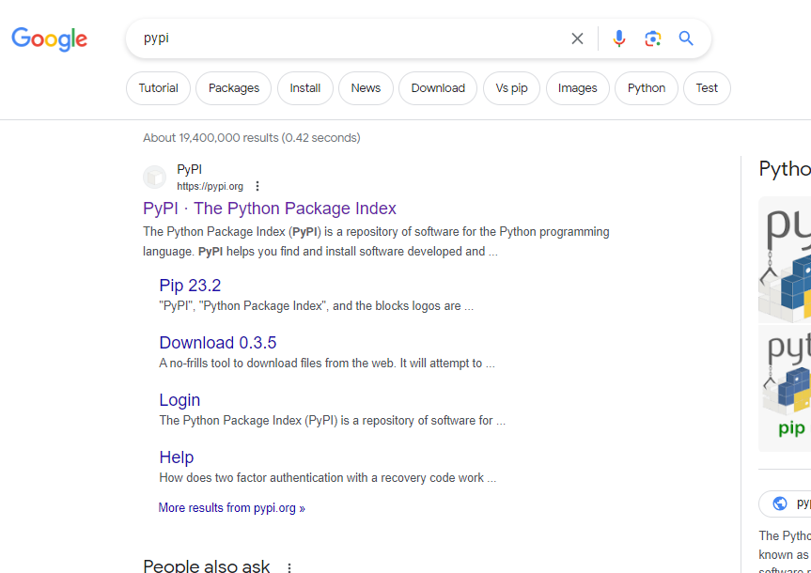

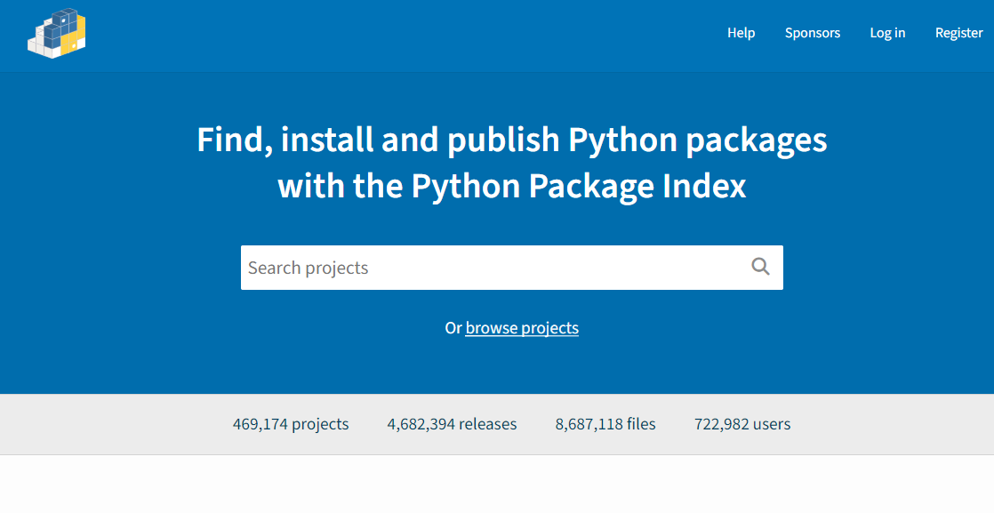

2.beautifulsoup 찾기
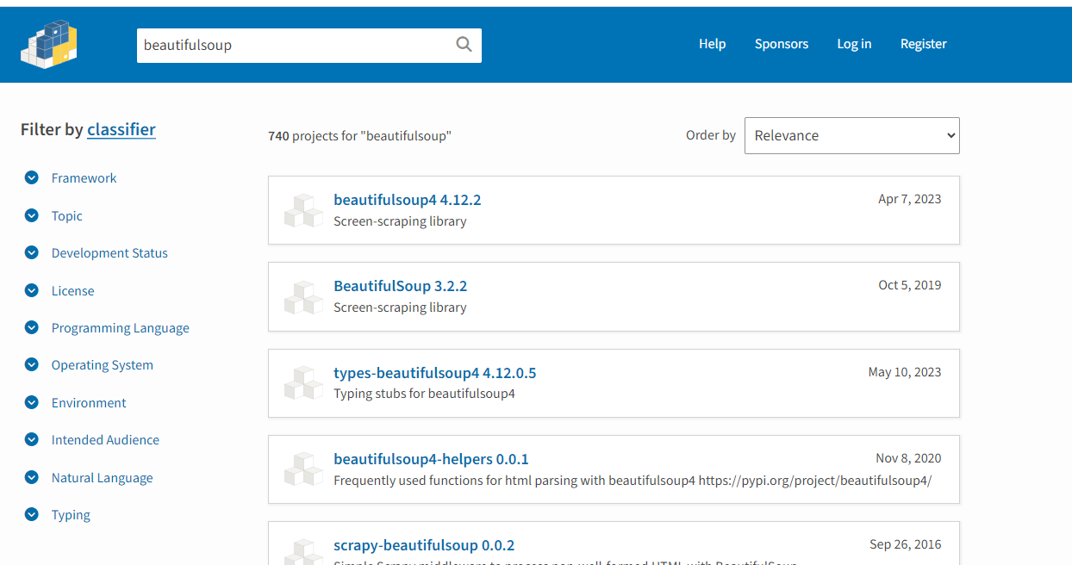

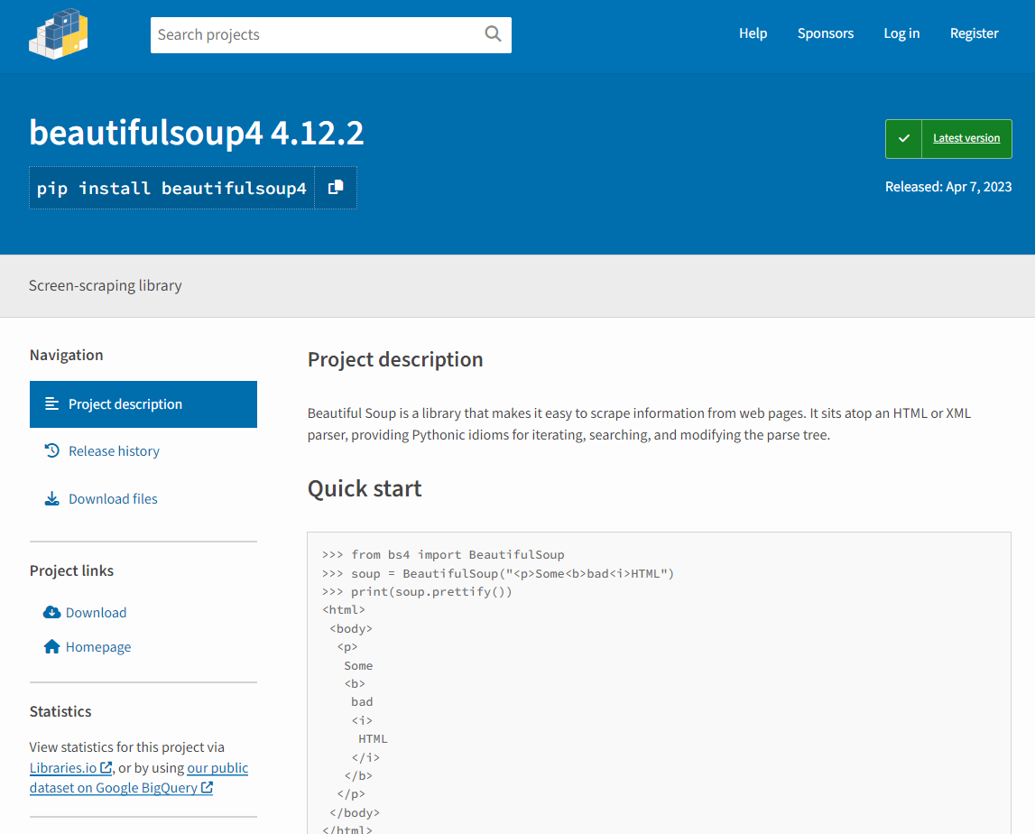

3.copy

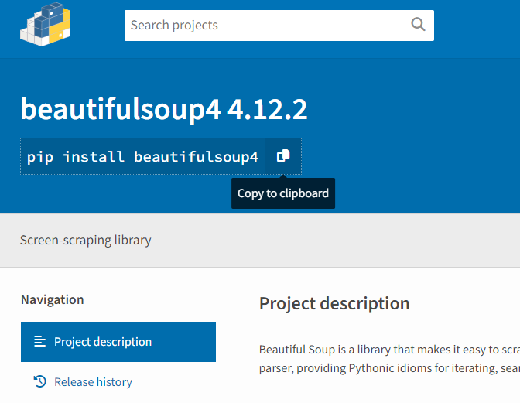

4.python에서 복사한것을 붙여 넣어 실행하기

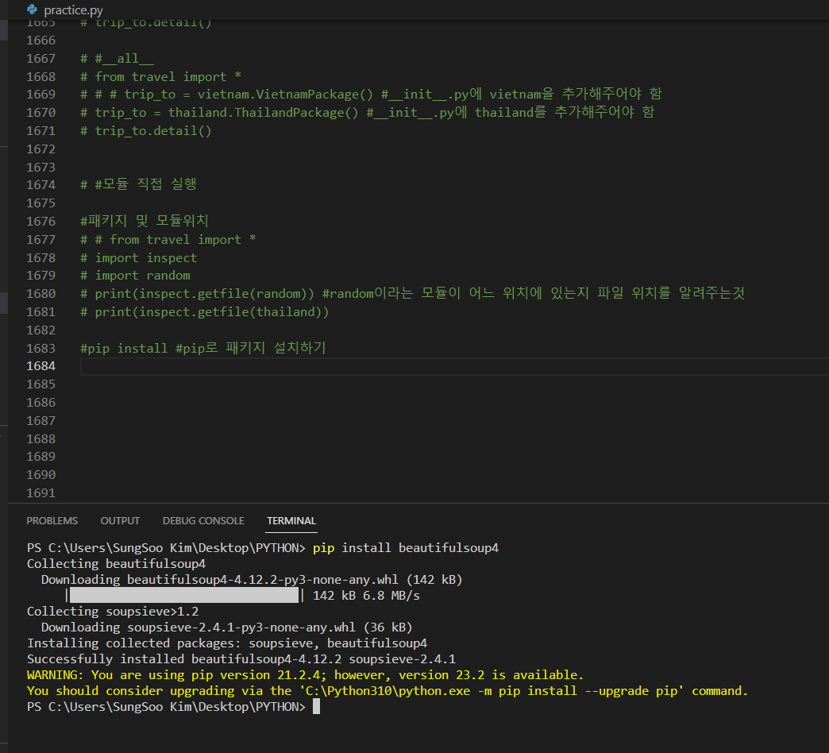

 | #pip install #pip로 패키지 설치하기
 | from bs4 import BeautifulSoup
 | soup = BeautifulSoup("<p>Some<b>bad<i>HTML")
 | print(soup.prettify())
 | #결과
 | soup = BeautifulSoup("<p>Some<b>bad<i>HTML")
 | <p>
 | Some
 | <b>
 | bad
 | <i>
 | HTML
 | </i>
 | </b>
 | </p>

 | PS C:\Users\SungSoo Kim\Desktop\PYTHON> pip list
 | Package Version
 | ------------------ ---------
 | beautifulsoup4 4.12.2
 | certifi 2022.12.7
 | charset-normalizer 3.1.0
 | idna 3.4
 | Markdown 3.4.3
 | pip 21.2.4
 | PyQt5 5.15.9
 | PyQt5-Qt5 5.15.2
 | PyQt5-sip 12.12.1
 | PyVISA 1.13.0
 | qtwidgets 1.1
 | requests 2.28.2
 | setuptools 58.1.0
 | soupsieve 2.4.1
 | typing_extensions 4.5.0
 | urllib3 1.26.15
 | visa 1.0.0

 | PS C:\Users\SungSoo Kim\Desktop\PYTHON> pip show beautifulsoup4
 | Name: beautifulsoup4
 | Version: 4.12.2
 | Summary: Screen-scraping library
 | Home-page:
 | Author:
 | Author-email: Leonard Richardson <leonardr@segfault.org>
 | License:
 | Location: c:\python310\lib\site-packages
 | Requires: soupsieve
 | Required-by:
 | PS C:\Users\SungSoo Kim\Desktop\PYTHON>

 | #내장함수
 | #input : 사용자 입력을 받는 함수
 | language = input("무슨 언어를 좋아하세요?")
 | print("{0}는 아주 좋은 언어입니다.!".format(language))

 | #결과
 | 무슨 언어를 좋아하세요?파이썬
 | 파이썬는 아주 좋은 언어입니다.!

 | #dir : 어떤 객체를 넘겨줬을 때 그 객체가 어떤 변수와 함수를 가지고 있는지 표시
 | print(dir())
 | import random # 외장함수
 | print(dir())

 | #결과

 | ['__annotations__', '__builtins__', '__cached__', '__doc__', '__file__', '__loader__', '__name__', '__package__', '__spec__']
 | ['__annotations__', '__builtins__', '__cached__', '__doc__', '__file__', '__loader__', '__name__', '__package__', '__spec__', 'random'] | # random을 추가후

 | print(dir())
 | import random
 | print(dir())
 | import pickle
 | print(dir())
 | #결과
 | ['__annotations__', '__builtins__', '__cached__', '__doc__', '__file__', '__loader__', '__name__', '__package__', '__spec__']
 | ['__annotations__', '__builtins__', '__cached__', '__doc__', '__file__', '__loader__', '__name__', '__package__', '__spec__', 'random']
 | ['__annotations__', '__builtins__', '__cached__', '__doc__', '__file__', '__loader__', '__name__', '__package__', '__spec__', 'pickle', 'random']

 | # print(dir())
 | import random #외장 함수
 | # print(dir())
 | # import pickle
 | # print(dir())

 | print(dir(random))
 | #결과
 | ['BPF', 'LOG4', 'NV_MAGICCONST', 'RECIP_BPF', 'Random', 'SG_MAGICCONST', 'SystemRandom', 'TWOPI', '_ONE', '_Sequence', '_Set', '__all__', '__builtins__', '__cached__', '__doc__', '__file__', '__loader__', '__name__', '__package__', '__spec__', '_accumulate', '_acos', '_bisect', '_ceil', '_cos', '_e', '_exp', '_floor',
 | '_index', '_inst', '_isfinite', '_log', '_os', '_pi', '_random', '_repeat', '_sha512', '_sin', '_sqrt', '_test', '_test_generator', '_urandom', '_warn', 'betavariate', 'choice', 'choices', 'expovariate', 'gammavariate', 'gauss', 'getrandbits', 'getstate', 'lognormvariate', 'normalvariate', 'paretovariate', 'randbytes', 'randint', 'random', 'randrange', 'sample', 'seed', 'setstate', 'shuffle', 'triangular', 'uniform', 'vonmisesvariate', 'weibullvariate']

 | lst = [1,2,3]
 | print(dir(lst))
 | #결과
 | ['__add__', '__class__', '__class_getitem__', '__contains__', '__delattr__', '__delitem__', '__dir__', '__doc__', '__eq__', '__format__', '__ge__', '__getattribute__', '__getitem__', '__gt__', '__hash__', '__iadd__', '__imul__', '__init__', '__init_subclass__', '__iter__', '__le__', '__len__', '__lt__', '__mul__', '__ne__', '__new__', '__reduce__', '__reduce_ex__', '__repr__', '__reversed__', '__rmul__', '__setattr__', '__setitem__', '__sizeof__', '__str__', '__subclasshook__', 'append', 'clear', 'copy', 'count', 'extend', 'index', 'insert', 'pop', 'remove', 'reverse', 'sort']

 | name = "Jim"
 | print(dir(name))
 | #결과
 | ['__add__', '__class__', '__contains__', '__delattr__', '__dir__', '__doc__', '__eq__', '__format__', '__ge__', '__getattribute__', '__getitem__', '__getnewargs__', '__gt__', '__hash__', '__init__', '__init_subclass__', '__iter__', '__le__', '__len__', '__lt__', '__mod__', '__mul__', '__ne__', '__new__', '__reduce__',
 | '__reduce_ex__', '__repr__', '__rmod__', '__rmul__', '__setattr__', '__sizeof__', '__str__', '__subclasshook__', 'capitalize', 'casefold', 'center', 'count', 'encode', 'endswith', 'expandtabs', 'find', 'format', 'format_map', 'index', 'isalnum', 'isalpha', 'isascii', 'isdecimal', 'isdigit', 'isidentifier', 'islower', 'isnumeric', 'isprintable', 'isspace', 'istitle', 'isupper', 'join', 'ljust', 'lower', 'lstrip', 'maketrans', 'partition', 'removeprefix', 'removesuffix', 'replace', 'rfind', 'rindex', 'rjust', 'rpartition', 'rsplit', 'rstrip', 'split', 'splitlines', 'startswith', 'strip', 'swapcase', 'title', 'translate', 'upper', 'zfill']

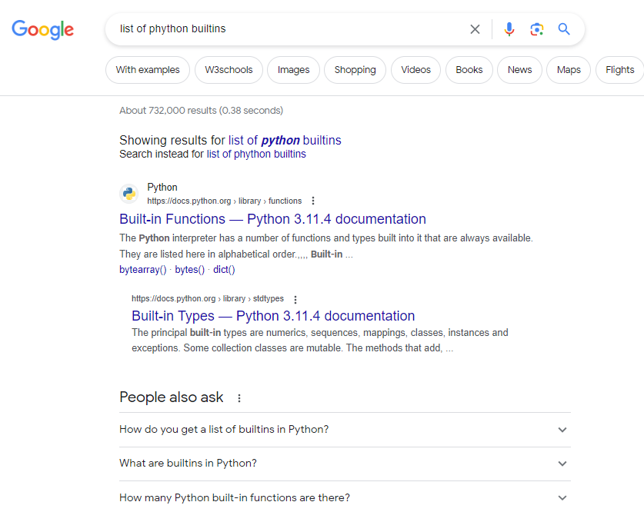

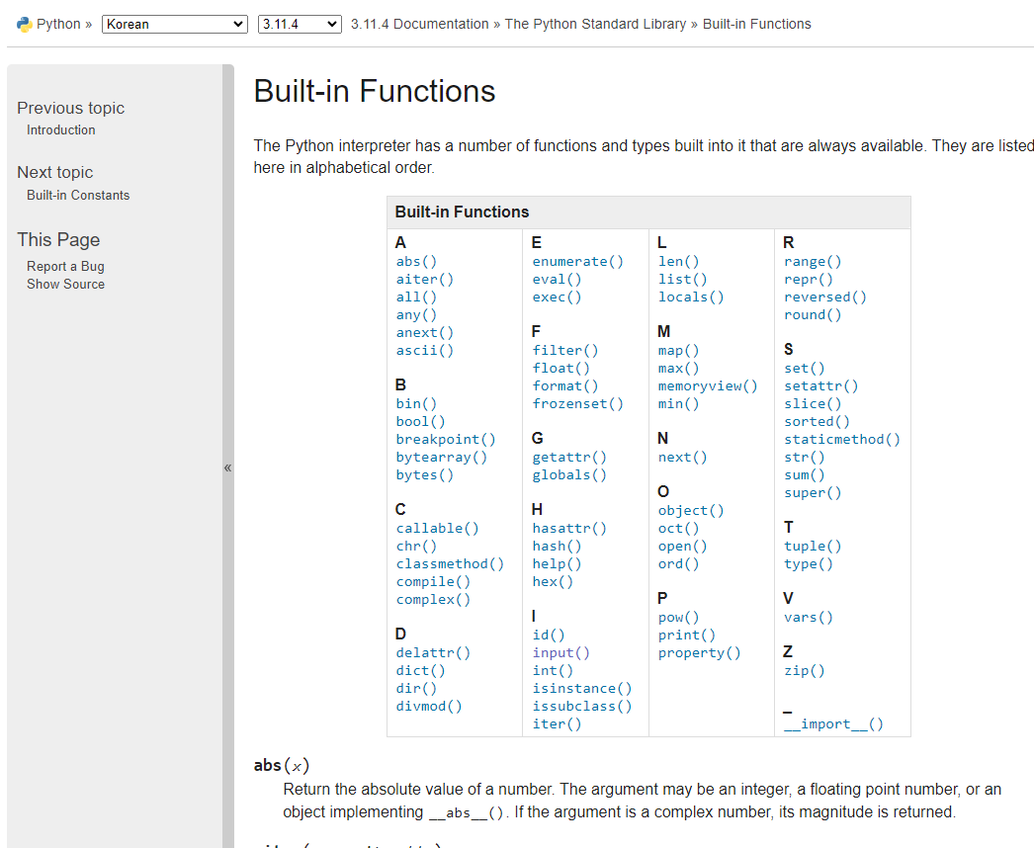

 | #외장 함수
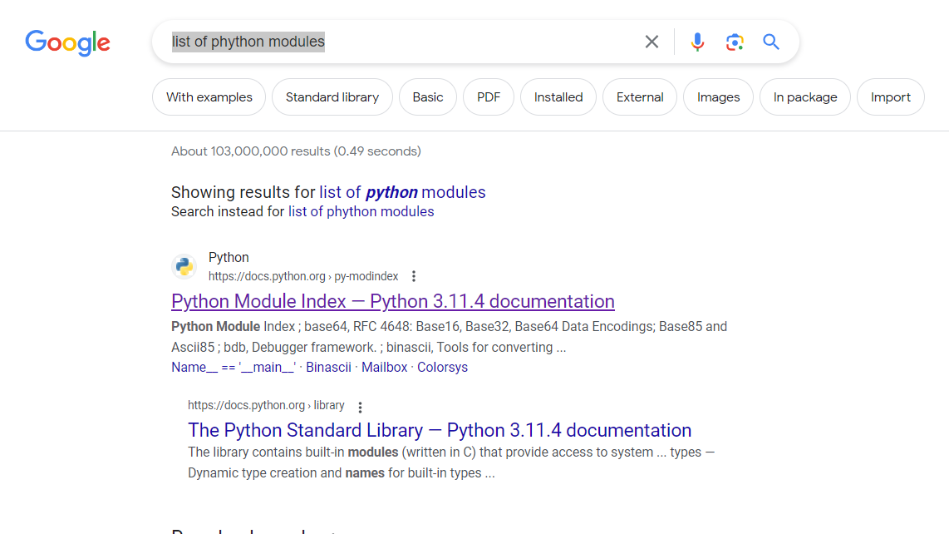

 | #외장 함수
 | #glob : 경로 내의 폴더 / 파일 목록 조회(윈도우 dir)
 | import glob
 | print(glob.glob("*.py")) #확정자가 py인 모든 파일에 대해서 알려달라.
 | #결과

 | ['helloworld.py', 'lottory.py', 'practice.py', 'practice_ckas.py', 'theater_module.py']

 | #os : 운영체제에서 제공하는 기본 기능
 | import os
 | print(os.getcwd()) #현재 디렉토리를 표시해달라
 | #결과

 | C:\Users\SungSoo Kim\Desktop\PYTHON

 | #os : 운영체제에서 제공하는 기본 기능
 | import os
 | print(os.getcwd()) #현재 디렉토리를 표시해달라

 | folder = " sample_dir"

 | if os.path.exists(folder):
 | print("이미 존재하는 폴더입니다.")

 | else:
 | os.makedirs(folder) #폴더 생성하기
 | print(folder, "폴더를 생성하였습니다.")

 | #결과
 | C:\Users\SungSoo Kim\Desktop\PYTHON
 | sample_dir 폴더를 생성하였습니다.

 | #os : 운영체제에서 제공하는 기본 기능
 | import os
 | print(os.getcwd()) #현재 디렉토리를 표시해달라

 | folder = " sample_dir"

 | if os.path.exists(folder):
 | print("이미 존재하는 폴더입니다.")
 | os.rmdir(folder)
 | print("폴더를 삭제하였습니다.")

 | else:
 | os.makedirs(folder) #폴더 생성하기
 | print(folder, "폴더를 생성하였습니다.")

 | #결과
 | C:\Users\SungSoo Kim\Desktop\PYTHON
 | 이미 존재하는 폴더입니다.
 | 폴더를 삭제하였습니다.

 | import os
 | print(os.listdir())

 | #결과

 | ['.git', '.vscode', 'EX', 'helloworld.py', 'lottory', 'lottory.py', 'phython배우기.xlsx', 'practice.py', 'practice_ckas.py', 'profile.pickle', 'score.txt', 'study.txt', 'theater_module.py', 'travel', '__pycache__', '~$phython배우기.xlsx']

 | #time : 시간 관련 함수
 | import time
 | print(time.localtime())
 | print(time.strftime("%m/%d/%y %H:%M:%S"))
 | #결과

 | time.struct_time(tm_year=2023, tm_mon=7, tm_mday=24, tm_hour=13, tm_min=45, tm_sec=57, tm_wday=0, tm_yday=205, tm_isdst=1)
 | 7/24/23

 | import datetime
 | print("오늘 날짜는 " , datetime.date.today())
 | #결과
 | 오늘 날짜는 2023-07-24

 | import datetime
 | #timedelta :두 날짜 사이의 간격
 | today = datetime.date.today()
 | td = datetime.timedelta(days=100)
 | print(" 우리가 만난지 100일은", today + td)

 | #결과
 | 우리가 만난지 100일은 2023-11-01

 | #quiz) 프로젝트 내에 나만의 시그니처를 남기는 모듈을 만드시오

 | # 조건 : 모듈 파일명은 byme.py 로 작성
 | # (모듈 사용 예제)

 | import byme
 | byme.sign()

 | # (출력 예제)
 | # 이 프로그램은 나도코딩에 의해 만들어 졌습니다.
 | # 유튜브 : http://youtube.com
 | # 이메일 : nadocoding@mail.com

 | 1) 새로 만들기에서 byme.py파일을 생성한다
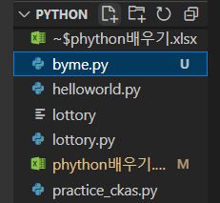

 | 2) byme.py에서 아래의 코드를 작성한다.
 | def sign():

 | print("이 프로그램은 나도코딩에 의해 만들어 졌습니다.")
 | print("유튜브 : http://youtube.com")
 | print("이메일 : nadocoding@mail.com")

 | 3) practice.py에서 실행
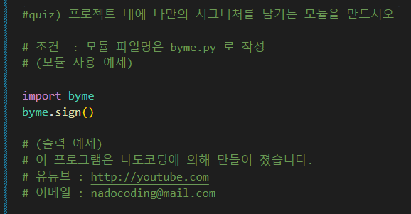

 | #결과
 | 이 프로그램은 나도코딩에 의해 만들어 졌습니다.
 | 유튜브 : http://youtube.com
 | 이메일 : nadocoding@mail.com

